G60 weekly
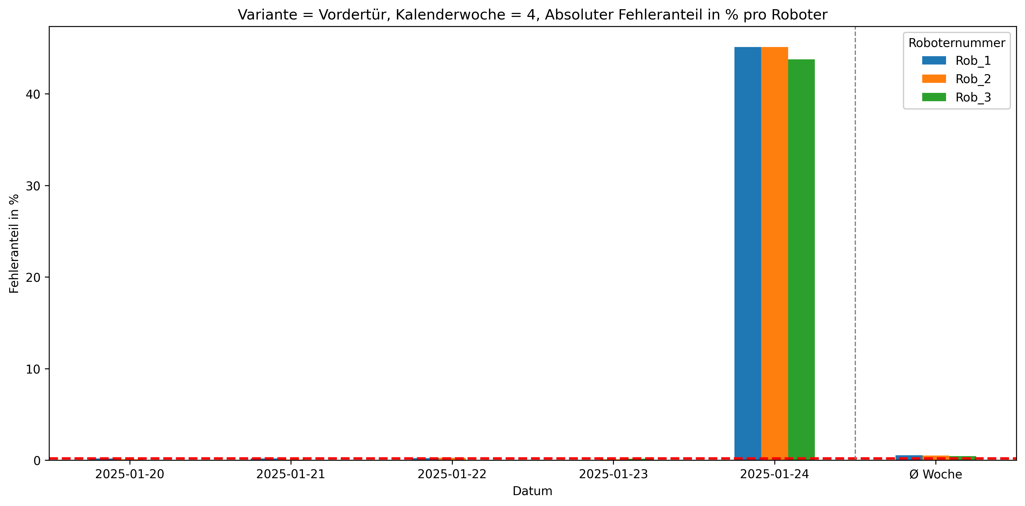
Roboternummer | 0 | 1 | 2 | 3 | 5 | 10 | Gesamtverschraubungen | Fehler in %
Rob_1 | 27950 | 29 | 5 | 104 | 0 | 13 | 28101 | 0.54
Rob_2 | 27967 | 22 | 8 | 101 | 0 | 9 | 28107 | 0.5
Rob_3 | 27863 | 13 | 5 | 83 | 1 | 24 | 27989 | 0.45

